Sheet1
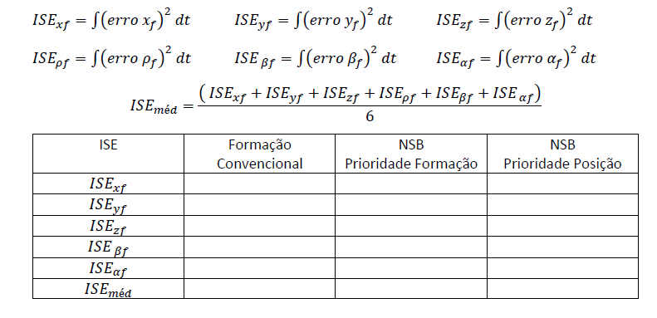
Tarefas
Item | 05 de Fevereiro | Prioridade | Status
1 | Objetivo: Análise comparativa numérica Critério de desempenho para comparação 1.1. Implementar ISE e IAE conforme imagem 1.2. Calcular tempo de execução da trajetória | 1 | ok
2 | Intitular as figuras para via de artigo | 4
3 | Dividir figura 4 em Posição (xf, yf, zf) e Formação (rhof, betaf e alphaf) | 3
4 | Objetivo: Análise comparativa gráfica Tentar rodar as 3 formações simultaneamente para análise visual na Fig. 4., sendo: subplot (3,2,1) erro xf; subplot (3,2,2) erro yf; etc... OBS: Apenas para simulação, caso seja possível e viável computacionalmente. | 5 | [...]
5 | Calibrar os ganhos de formação e individuais de velocidade e posição conforme ISE e IAE | 2 | [...]
Item | 07 de Fevereiro | Prioridade | Status
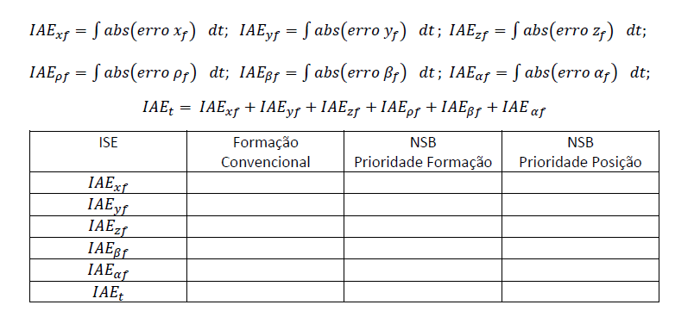
1 | ANALISAR E ORGANIZAR O COMPENSADOR DINÂMICO DO PIONNER | MAXIMA
2 | AJUSTAR OS GANHOS DO CONTROLADOR CINEMÁTICO DO PIONNER NO SCRIPT PRINCIPAL | MAXIMA
3 | CONFERIR NSB DO SCRIPT DE PRIORIDADE POSIÇÃO (yf truncado) | MAXIMA

